Лист1
Осень-Зима 2017-2018

 |  | - ячейки для заполнения
Артикул | Название | Описание | Размерный ряд |  |  |  |  |  |  |  |  |  |  |  |  |  |  |  |  | Общее количество | Общая стоимость | Фото
 |  |  | 68 | 74 | 80 | 86 | 90 | 92 | 98 | 100 | 104 | 110 | 116 | 120 | 122 | 128 | 140 | 152 | 164
 |  |  | 6М | 9М | 12М | 18М | 24М | 2 | 3 | 3х | 4 | 5 | 6 | 6х | 7 | 8 | 10 | 12 | 14
 |  | Аляски |  |  |  |  |  | 3,913.00 ₽ |  |  | 4,050.00 ₽ |  |  |  | 4,186.00 ₽
001 | Аляска синяя для мальчика | Материалы: Ткань верха: TASLAN 320D из 100% полиэстера плотностью 180г/м2 с полиуретановой пропиткой (мембрана). Подкладка 1: POLY 210T из 100% полиэстера в рукавах, полочках и половине спинки. Подкладка 2: POLAR FLEECE плотностью 180г/м2 в капюшоне, половине спинки, на воротнике и манжетах. Наполнитель: POLYFILL 240г в полочках и спинке, 200г в рукавах и капюшоне. Особенности: • Температурный режим до -35С • Водонепроницаемость 5000 мм • Застежки-«молнии» Y.K.K. с защитой подбородка • Отстегивающийся капюшон • Дополнительная регулировка высоты капюшона • Натуральный отстегивающийся мех • Внутренняя ветрозащитная юбка • Регулируемые манжеты на липучках • Внутренние ветрозащитные манжеты из флиса • Светоотражатели • Именная этикетка |  |  |  |  |  |  |  |  |  |  |  |  |  |  |  |  |  | 0 | 0.00 | 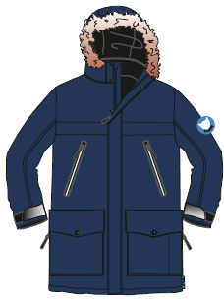 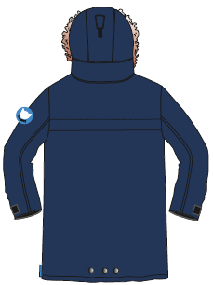
002 | Аляска коралловая для девочки |  |  |  |  |  |  | 3,822.00 ₽ |  |  | 3,958.00 ₽ |  |  |  | 4,095.00 ₽ |  |  |  |  | 0 | 0.00

 |  |  | 68 | 74 | 80 | 86 | 90 | 92 | 98 | 100 | 104 | 110 | 116 | 120 | 122 | 128 | 140 | 152 | 164
 |  |  | 6М | 9М | 12М | 18М | 24М | 2 | 3 | 3х | 4 | 5 | 6 | 6х | 7 | 8 | 10 | 12 | 14
 |  | Inuit motives - Куртки для мальчиков |  |  |  |  |  | 3,230.00 ₽ |  |  | 3,367.00 ₽ |  |  |  | 3,504.00 ₽
006 | Куртка Otty | Материалы: Ткань верха: TASLAN 320D из 100% полиэстера плотностью 180г/м2 с полиуретановой пропиткой (мембрана). Подкладка 1: POLY 210T из 100% полиэстера в рукавах, полочках и половине спинки. Подкладка 2: POLAR FLEECE плотностью 180г/м2 в капюшоне, половине спинки, на воротнике и манжетах. Наполнитель: POLYFILL 240г в полочках и спинке, 200г в рукавах и капюшоне. Особенности: • Температурный режим до -35С • Водонепроницаемость 5000 мм • Застежки-«молнии» Y.K.K. с защитой подбородка • Отстегивающийся капюшон • Дополнительная регулировка высоты капюшона • Внутренняя ветрозащитная юбка • Регулируемые манжеты на липучках • Внутренние ветрозащитные манжеты из флиса • Светоотражатели • Именная этикетка |  |  |  |  |  |  |  |  |  |  |  |  |  |  |  |  |  | 0 | 0.00 | 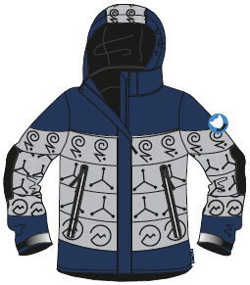 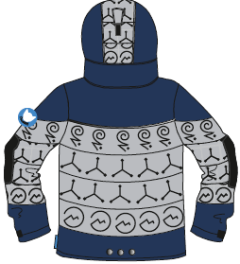
007 | Куртка Otty 2 |  |  |  |  |  |  |  |  |  |  |  |  |  |  |  |  |  |  | 0 | 0.00
 |  |  | 68 | 74 | 80 | 86 | 90 | 92 | 98 | 100 | 104 | 110 | 116 | 120 | 122 | 128 | 140 | 152 | 164
 |  |  | 6М | 9М | 12М | 18М | 24М | 2 | 3 | 3х | 4 | 5 | 6 | 6х | 7 | 8 | 10 | 12 | 14
 |  | Winter harvest - Куртки для девочек |  |  |  |  |  | 3,535.00 ₽ |  |  | 3,731.00 ₽ |  |  |  | 3,868.00 ₽
003 | Куртка Strawberry | Материалы: Ткань верха: TASLAN 320D из 100% полиэстера плотностью 180г/м2 с полиуретановой пропиткой (мембрана). Подкладка 1: POLY 210T из 100% полиэстера в рукавах, полочках и половине спинки. Подкладка 2: POLAR FLEECE плотностью 180г/м2 в капюшоне, половине спинки, на воротнике и манжетах. Наполнитель: POLYFILL 240г в полочках и спинке, 200г в рукавах и капюшоне. Особенности: • Температурный режим до -35С • Водонепроницаемость 5000 мм • Застежки-«молнии» Y.K.K. с защитой подбородка • Отстегивающийся капюшон • Дополнительная регулировка высоты капюшона • Внутренняя ветрозащитная юбка • Регулируемые манжеты на липучках • Внутренние ветрозащитные манжеты из флиса • Светоотражатели • Именная этикетка |  |  |  |  |  |  |  |  |  |  |  |  |  |  |  |  |  | 0 | 0.00 | 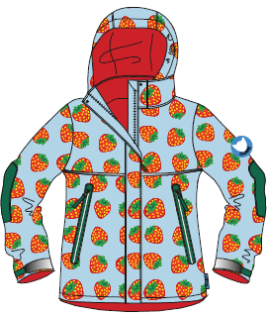 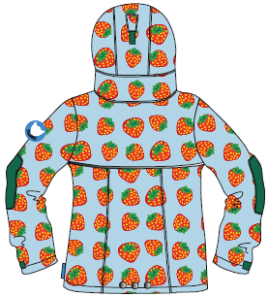
005 | Куртка Ashberry |  |  |  |  |  |  | 3,594.50 ₽ |  |  | 3,731.00 ₽ |  |  |  | 3,868.00 ₽ |  |  |  |  | 0 | 0.00
 |  |  |  |  |  |  |  |  |  |  |  |  |  |  |  |  |  |  |  |  |  | 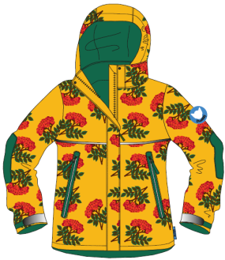 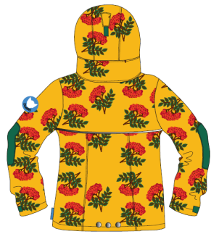
 |  |  | 68 | 74 | 80 | 86 | 90 | 92 | 98 | 100 | 104 | 110 | 116 | 120 | 122 | 128 | 140 | 152 | 164
 |  |  | 6М | 9М | 12М | 18М | 24М | 2 | 3 | 3х | 4 | 5 | 6 | 6х | 7 | 8 | 10 | 12 | 14
 |  | Полукомбинезоны |  |  |  |  |  | 2,503.00 ₽ |  |  | 2,621.00 ₽ |  |  |  | 2,731.00 ₽
009 | Полукомбинезон Black | Материалы: Ткань верха: TASLAN 320D из 100% полиэстера плотностью 180г/м2 с полиуретановой пропиткой (мембрана). Подкладка 1: POLY 210T из 100% полиэстера Защита на коленях и задней части брючин: OXFORD 320D из 100% полиэстера. Наполнитель: POLYFILL 200г Особенности: • Температурный режим до -35С • Водонепроницаемость 5000 мм • Дополнительная защита на коленях и задней части брючин с водонепроницаемостью 600мм • Эластичные манжеты на штанинах • Эластичный пояс • Высокая талия • Регулируемые эластичные лямки • Светоотражатели • Именная этикетка |  |  |  |  |  |  |  |  |  |  |  |  |  |  |  |  |  | 0 | 0.00 | 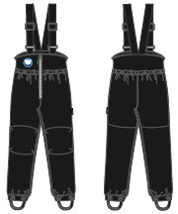
010 | Полукомбинезон Brown |  |  |  |  |  |  | 2,503.00 ₽ |  |  | 2,621.00 ₽ |  |  |  | 2,731.00 ₽ |  |  |  |  | 0 | 0.00
013 | Полукомбинезон Green |  |  |  |  |  |  |  |  |  |  |  |  |  |  |  |  |  |  | 0 | 0.00
 |  |  |  |  |  |  |  |  |  |  |  |  |  |  |  |  |  |  |  |  |  | 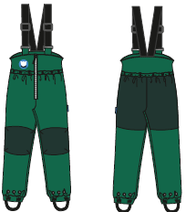
014 | Полукомбинезон Red |  |  |  |  |  |  |  |  |  |  |  |  |  |  |  |  |  |  | 0 | 0.00
 |  |  | 68 | 74 | 80 | 86 | 90 | 92 | 98 | 100 | 104 | 110 | 116 | 120 | 122 | 128 | 140 | 152 | 164
 |  |  | 6М | 9М | 12М | 18М | 24М | 2 | 3 | 3х | 4 | 5 | 6 | 6х | 7 | 8 | 10 | 12 | 14
 |  | Пальто |  |  |  |  |  |  |  |  |  |  | 3,413.00 ₽ |  | 3,549.00 ₽
015 | Пальто Black | Материалы: Ткань верха: TASLAN 320D из 100% полиэстера плотностью 180г/м2 с полиуретановой пропиткой (мембрана). Подкладка 1: POLY 210T из 100% полиэстера в рукавах, полочках и половине спинки. Подкладка 2: POLAR FLEECE плотностью 180г/м2 в капюшоне, половине спинки, на воротнике и манжетах. Наполнитель: POLYFILL 240г в полочках и спинке, 200г в рукавах и капюшоне. Особенности: • Температурный режим до -35С • Водонепроницаемость 5000 мм • Застежки-«молнии» Y.K.K. с защитой подбородка • Отстегивающийся капюшон • Дополнительная регулировка высоты капюшона • Регулируемые манжеты на липучках • Внутренние ветрозащитные манжеты из флиса • Эластичный пояс • Светоотражатели • Именная этикетка |  |  |  |  |  |  |  |  |  |  |  |  |  |  |  |  |  | 0 | 0.00 | 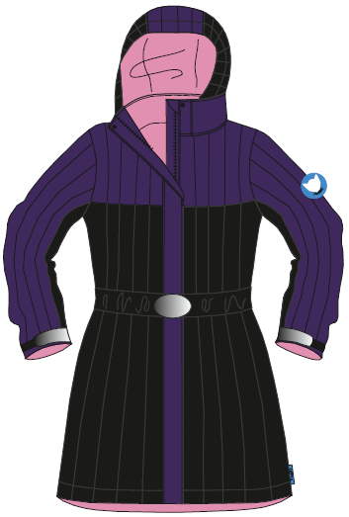 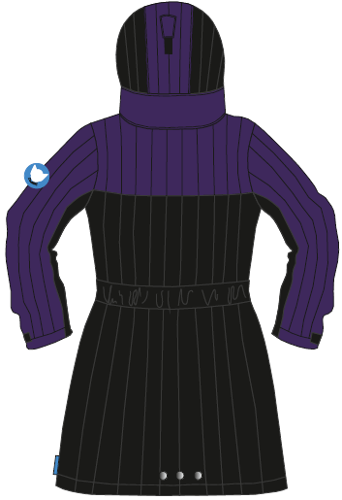
 |  |  | 68 | 74 | 80 | 86 | 90 | 92 | 98 | 100 | 104 | 110 | 116 | 120 | 122 | 128 | 140 | 152 | 164
 |  |  | 6М | 9М | 12М | 18М | 24М | 2 | 3 | 3х | 4 | 5 | 6 | 6х | 7 | 8 | 10 | 12 | 14
 |  | Inuit motives - Комбинезоны для мальчиков |  |  |  |  |  | 4,596.00 ₽ |  |  | 4,732.00 ₽ |  |  |  | 4,869.00 ₽
019 | Комбинезон Brown | Материалы: Ткань верха: TASLAN 320D из 100% полиэстера плотностью 180г/м2 с полиуретановой пропиткой (мембрана). Подкладка 1: POLY 210T из 100% полиэстера в рукавах, штанинах, полочках и половине спинки. Подкладка 2: POLAR FLEECE плотностью 180г/м2 в капюшоне, половине спинки, на воротнике и манжетах. Защита на коленях и задней части брючин: OXFORD 320D из 100% полиэстера. Наполнитель: POLYFILL 240г в полочках и спинке, 200г в рукавах, штанинах и капюшоне. Особенности: • Температурный режим до -35С • Водонепроницаемость 5000 мм • Дополнительная защита на коленях и задней части брючин с водонепроницаемостью 600мм • Застежки-«молнии» Y.K.K. с защитой подбородка • Отстегивающийся капюшон • Дополнительная регулировка высоты капюшона • Эластичные манжеты на рукавах и штанинах • Эластичный пояс • Светоотражатели • Именная этикетка |  |  |  |  |  |  |  |  |  |  |  |  |  |  |  |  | 0 | 0 | 0.00 | 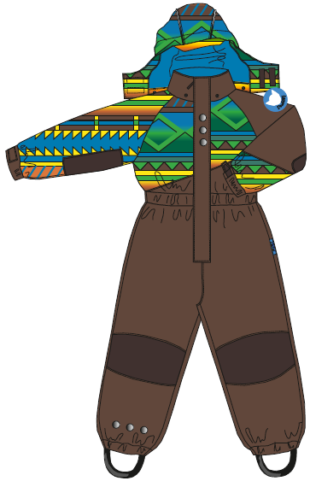 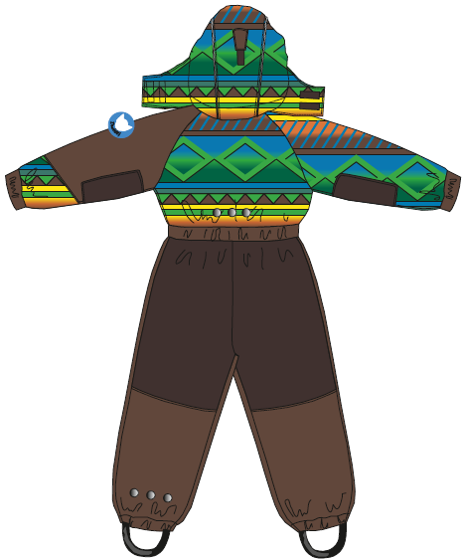
 |  |  | 68 | 74 | 80 | 86 | 90 | 92 | 98 | 100 | 104 | 110 | 116 | 120 | 122 | 128 | 140 | 152 | 164
 |  |  | 6М | 9М | 12М | 18М | 24М | 2 | 3 | 3х | 4 | 5 | 6 | 6х | 7 | 8 | 10 | 12 | 14
 |  | Winter harvest - Комбинезоны для девочек |  |  |  |  |  | 4,596.00 ₽ |  |  | 4,732.00 ₽ |  |  |  | 4,869.00 ₽
017 | Комбинезон Little Cherry | Материалы: Ткань верха: TASLAN 320D из 100% полиэстера плотностью 180г/м2 с полиуретановой пропиткой (мембрана). Подкладка 1: POLY 210T из 100% полиэстера в рукавах, штанинах, полочках и половине спинки. Подкладка 2: POLAR FLEECE плотностью 180г/м2 в капюшоне, половине спинки, на воротнике и манжетах. Защита на коленях и задней части брючин: OXFORD 320D из 100% полиэстера. Наполнитель: POLYFILL 240г в полочках и спинке, 200г в рукавах, штанинах и капюшоне. Особенности: • Температурный режим до -35С • Водонепроницаемость 5000 мм • Дополнительная защита на коленях и задней части брючин с водонепроницаемостью 600мм • Застежки-«молнии» Y.K.K. с защитой подбородка • Отстегивающийся капюшон • Дополнительная регулировка высоты капюшона • Эластичные манжеты на рукавах и штанинах • Эластичный пояс • Светоотражатели • Именная этикетка |  |  |  |  |  |  |  |  |  |  |  |  |  |  |  |  |  | 0 | 0.00 | 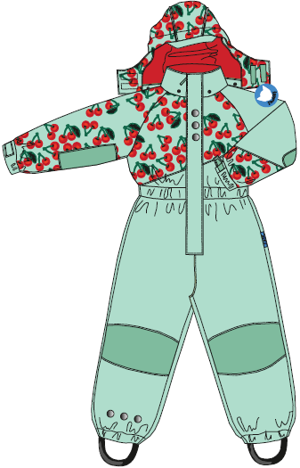 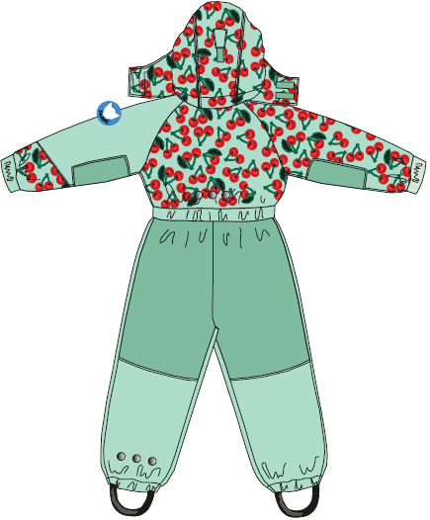

 |  |  |  |  |  |  |  |  |  |  |  |  |  |  |  |  |  |  |  | 0 | 0.00

